国内
GL-B3000 外测反馈报告
备注 | 1、必要项一定要全部完成，非必要可自行决定，不便填写的地方可自行修改反馈形式； 2、问题反馈需详细描述网络环境、拓扑，测试工具，测试方法；保存截图或录制视频和日志； 3、您反馈的问题，我们在解决过程中可能需要您配合复现或重新测试； 4、产品未上市之前，请勿在任何平台透露产品任何信息； 感谢您为我们更好地优化产品所做的努力，辛苦啦！
姓名 |  | SSID |  | 设备MAC
宽带速率/运营商 |  | 房屋面积 |  | 多少居室
测试时间 |  | 固件版本（版本号+编译时间） |  |  |  | 在“系统-升级”查看
联网方式 |  |  |  |  |  | 在”互联网“查看
网络模式 |  |  |  |  |  | 在“网络-网络模式”查看
网络拓扑（如右图） |  |  |  |  |  | 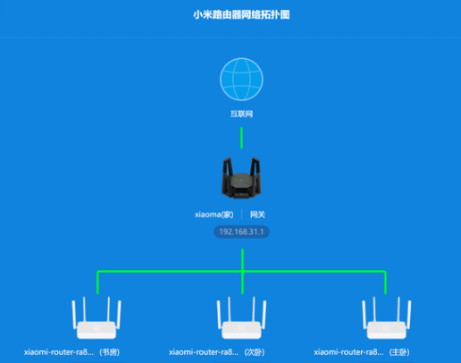
网络性能测试（必要项）
测试目的：WiFi覆盖面积、穿墙能力、WiFi速率、WiFi稳定性 测试要求： 1）如有拆机/刷机编译等安排，务必完成测试，通过审核后再进行 2）测试时间：持续2周 3）测试工具：如 speedtest.cn/花瓣测速/wifi魔盒等 4）测试点 : 至少有2个测试点，测试点需隔墙或隔门
有线网速
测试工具 |  | 测试设备型号 |  | 网速
2.4GHz WiFi网速
无线协议 |  | 信道 |  | 频宽
测试工具 |  | 测试设备型号
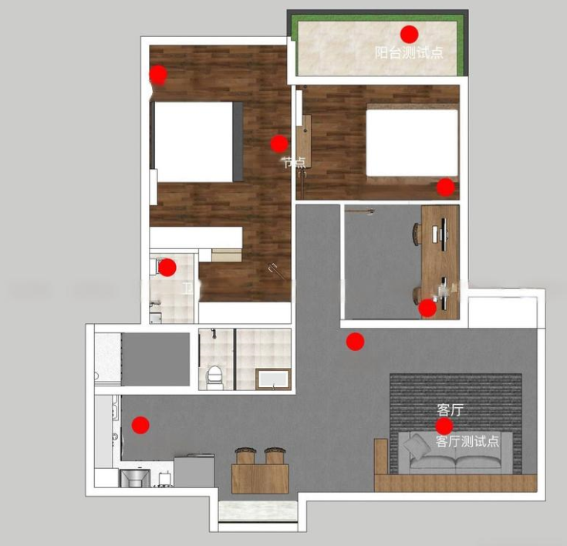
测试 | A点 | B点 | C点 | D点 | E点 | 需要在不同位置测试，提供参考图
下行
5GHz WiFi网速
无线协议 |  | 信道 |  | 频宽
测试工具 |  | 测试设备型号
测试 | A点 | B点 | C点 | D点 | E点
下行
信号/稳定性 | 是否存在多次测速网络不稳定/衰减等情况
 | 路由器多设备连接情况，是否有网络卡顿、频繁掉线情况
其他问题补充 （选填）
硬件（必要项）
异响 | 是否有啸叫，电流声过大？
发热 | 是否感觉发热过大？
Reset | 重置是否生效？（至少2次测试）
WAN/LAN口 | 切换使用，是否出现网络异常？（至少2次测试）
网口 | 以太网连接电脑，网络通讯状态是否异常？
电源适配器 | 通电后，路由器是否有指示灯不亮，无WiFi等情况？
挂墙件（背胶安装） | 是否有过热等情况，背胶不稳定（至少挂2周）
软件(Web/APP）（必要项）
界面显示 | 是否出现警示弹框/描述错误
多线负载 | 以太网+中继，网速是否异常（至少挂1周测试）
双WAN口测试 | 软件功能使用是否有问题（至少挂1周测试）
中继 | IPv6和中继同时开启，是否存在WAN口获取不到地址/搜索不到WiFi信号等问题(至少挂2天测试）
IPv6 | 开启IPv6,拨号是否成功；IPv6 Passthrough 模式下LAN侧网络访问是否正常
硬件加速/NAT设置 | 开启后游戏延时是否降低，或网络稳定性有影响
其他功能使用情况 （选填）
其他（非必要项）
应用场景 | 游戏（手游/VR/主机设备）延迟、稳定性
 | IOT设备
 | 4K视频流
其他评价/建议 | 外观设计： 用户体验： 硬件/软件不足之处： 功能需求： 其他：

